概要
1. Tổng quát
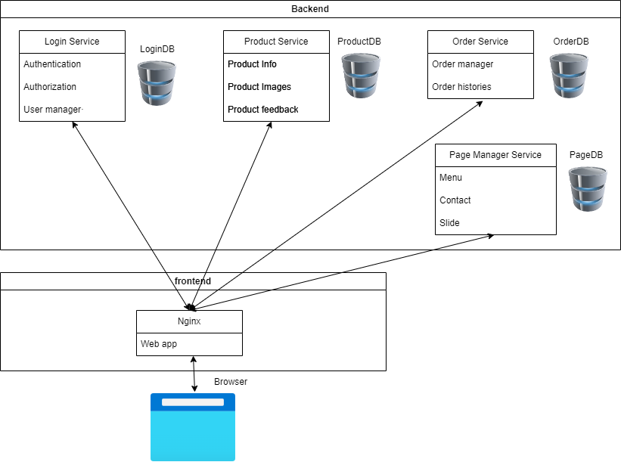
 |  |  | ２Options
 |  |  | c# + postgres + mirco service -> SD cloud nhu la AWS de deploy
 |  |  | PHP + MySQL + khong chia micro service -> su dung cac nha cung cap tai Vn(co the co mien phi)

1.Backend
 | ①Login Service
 |  | Nơi quản lý thông tin của user, cũng như nhận dạng người dùng và phân quyền.

 | ②Product Service·
 |  | Nơi quản lý các thông tin sản phẩm, source ảnh của sản phẩm, và thông tin đánh giá từ khách hàng

 | ③Order Service
 |  | Nơi quản lý các thông tin về order

 | ④Page Manager Service
 |  | Nơi quản lý cài đặt hiển thị cho trang web, Admin có thể custimize

Các giai đoạn
 | Phát triển 1 web app viết bằng asp net mvc + posgressql (Dự kiến trong 1 tháng)
 | Phát triển 1 web app viết bằng asp net mvc + posgressql + microservice (Dự kiến trong 2 tuần)
 | Phát triển 1 web app viết bằng Php Laravel + Mysql(Dự kiến trong 1,2 tháng)

DB
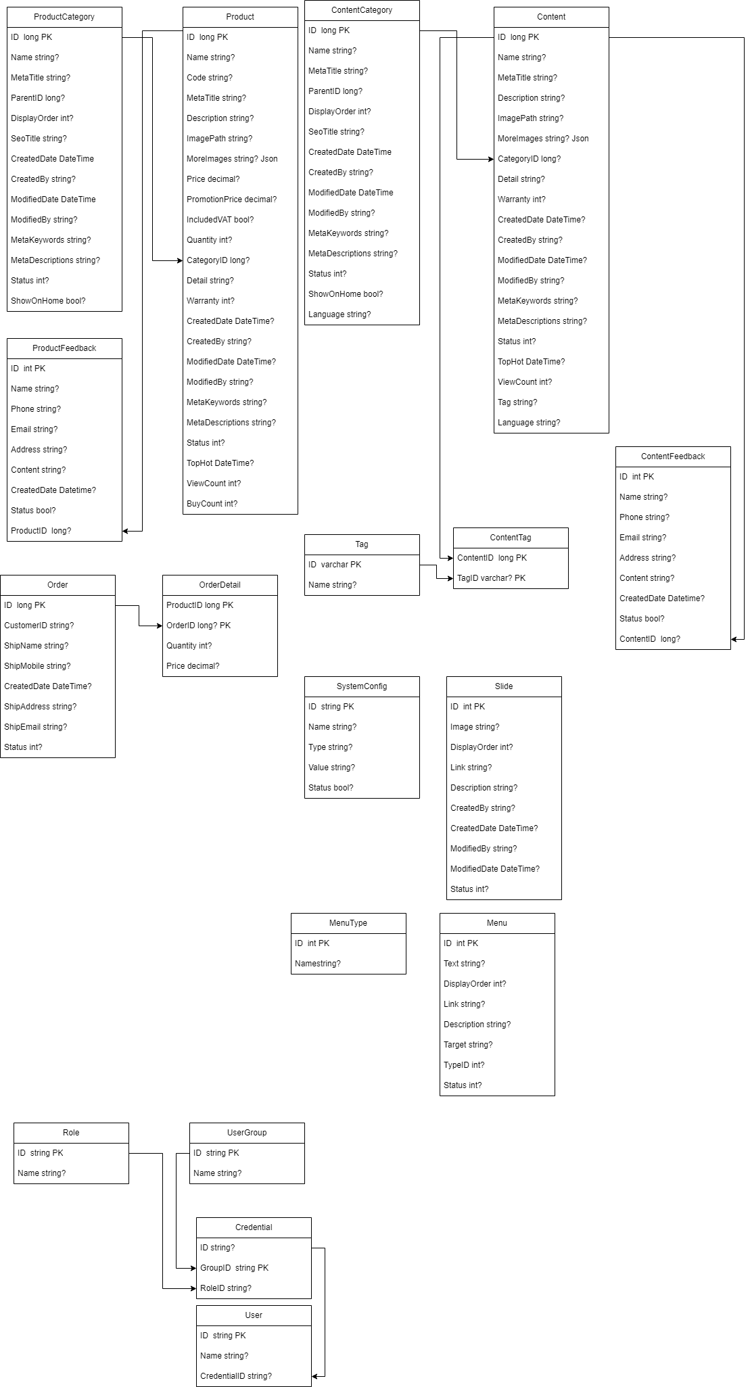

UI
